Sheet1
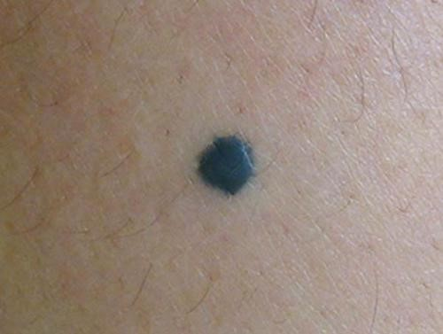
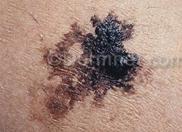
variables | Caracteristica | Benignant | Malignant
Ap/Ab | A1 | 0.704473 | 0.561932 | mas pequeno si es asmetrico
Ap/Ac | A2 | 0.885782 | 0.714454 | mas pequeno si tiene entradas
Asymmetry Features
pi*sqrt(4*Ap/pi)/Pb | A3 | 0.706904 | 0.61049 | mas cercano a un circulo 1
4*pi*Ap/Pp^2 | A4 | 0.167269 | 0.0621468 | 1 si es mas cercano a un circulo
Pb/Pp | A5 | 0.578559 | 0.408348 | Menor si lesion tiene muchas curvas
ma/MA | A6 | 0.846843 | 0.64902 | cercano a 1 si es circunferencia, mas pequeno si es alargado
tasa de aspecto: bb/ab | A7 | 0.943357 | 0.688211 | cercano a 1 si el bbox es un cuadrado y menor si es un rectangulo
Ap/Ae | A8 | 1.00783 | 0.855635 | 1 si se parece a una circunferencia o elipse, menor si es mas asimetrico
Pe/Pp | A9 | 0.410205 | 0.282002 | mayor asimetria de la lesion es mayor perimetro y menor valor
A1/A2 | A10 | 0.993172 | 0.916128 | 1 si es simetrico con respecto al eje ap
bp=B1/B2 | A11 | 0.971063 | 0.658384 | 1 si es simetrico con respecto al eje bp

